Лист1
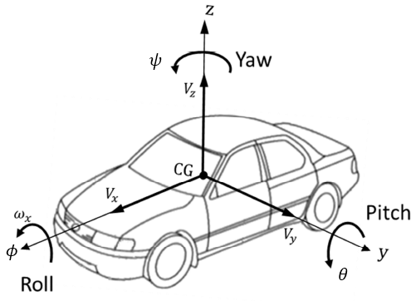
№ | Название сигнала | Размерность | Расшифровка
1 | MC.Con.v | m/s | Скорость
2 | MC.TF.vBelt | m/s | Скорость переднего колеса
3 | MC.TR.vBelt | m/s | Скорость заднего колеса
4 | MC.Fr1.a_0.x | m/s2 | Ускорение транспортного средства по оси x
5 | MC.Fr1.a_0.y | m/s2 | Ускорение транспортного средства по оси y
6 | MC.Fr1.a_0.z | m/s2 | Ускорение транспортного средства по оси z
7 | MC.PitchVel | rad/s | Угловая скорость тангажа X
8 | MC.YawRate | rad/s | Угловая скорость крена Y
9 | MC.RollVel | rad/s | Угловая скорость крена Z
10 | MC.YawAcc | rad/s2 | Угловое ускорение по рысканью Z
11 | PT.Engine.Trq | Nm | Эффективный крутящий момент двигателя на выходном валу
12 | PT.Engine.rotv | rad/s | Частота вращения выходного вала двигателя
 |  |  |  | Тангаж = Pitch Y | Рысканье = Yaw Z | Крен = Roll X

